ログイン
外部設計書 |  |  |  |  |  | チーム名 |  | パラパラチャーハン
 |  |  |  |  |  | 画面名 |  | ログイン |  |  |  | 作成者 | 座間陽嵩 |  |  |  | 更新者
 |  |  |  |  |  | システム名 |  | famiLink |  |  |  | 作成日 | 2024-06-07 |  |  |  | 更新日
 |  |  |  |  |  | 備考

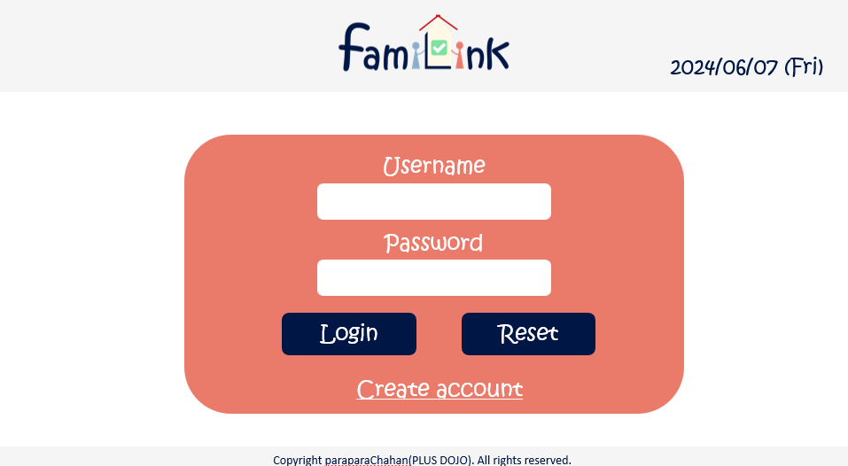
 | 画面設計
 |  | ※サンプルでは画像を貼っていますが、Excelの機能で図形を貼り付けても構いません。
 |  |  |  |  |  |  |  |  |  |  |  |  |  |  | スマホ表示
6

1

2

4
5

3

 | 機能設計
 |  | ページロード

 |  |  | 本画面ではページロード時の処理は無し。
 |  |  | ログイン画面用jspを表示する。

 |  | loginボタン押下時

 |  |  | ボタン押下時、以下のエラーチェックを行う。
 |  |  | 1.ログインIDが入力されていない。
 |  |  |  | 「ログインIDを入力してください。」エラーを表示する。
 |  |  | 2.パスワードが入力されていない。
 |  |  |  | 「パスワードを入力してください。」エラーを表示する。

 |  |  | 上記エラーが無い場合、以下のパスワードチェックを行う。
 |  |  | 1.パスワードにシステム上に設定したpepperを付与し、md5ハッシュ化する。
 |  |  | 2.ログインIDとハッシュ化したパスワードを用いてusersテーブルを検索し、1件ヒットするかどうかをチェックする。

 |  | resetボタン押下時
 |  |  | 入力された文字がリセットされる。

 |  | usernameボタン押下時

 |  |  | 登録してあるusernameを打ち込む

 |  | passwordボタン押下時

 |  |  | 登録してあるpasswordを打ち込む

 |  | accountcreateボタン押下時

 |  |  | 新規登録画面に遷移する。

 | 項目定義書

 | No |  | 物理名 |  | 論理名 |  | 画面型 |  | データ型(Java) | min | max | DBテーブル |  | DBカラム |  | 備考
 |  | 1 | userID |  | ユーザーID |  | input |  | text |  | 20 | account_table |  | userID
 |  | 2 | pw |  | パスワード |  | input |  | text |  | 20 | account_table |  | pw
 |  | 3 | createaccount |  | 新規登録ボタン |  | button
 |  | 4 | login |  | ログインボタン |  | button
 |  | 5 | reset |  | リセットボタン |  | button
 |  | 6 | today |  | 日付 |  | div |  | Date |  |  |  |  |  |  | 今日の日付が自動表示
 |  | 7
 |  | 8
 |  | 9
 |  | 10
 |  | 11
 |  | 12
 |  | 13
 |  | 14
 |  | 15
 |  | 16
 |  | 17
 |  | 18
 |  | 19
 |  | 20
 |  | 21
 |  | 22
 |  | 23
 |  | 24
 |  | 25
 |  | 26
 |  | 27
 |  | 28
 |  | 29
 |  | 30

新規登録画面
外部設計書 |  |  |  |  | チーム名 |  | パラパラチャーハン
 |  |  |  |  | 画面名 |  | 新規登録画面 |  |  |  | 作成者 | 座間陽嵩 |  |  | 更新者
 |  |  |  |  | システム名 |  | famiLink |  |  |  | 作成日 | 2024-06-07 |  |  | 更新日
 |  |  |  |  | 備考

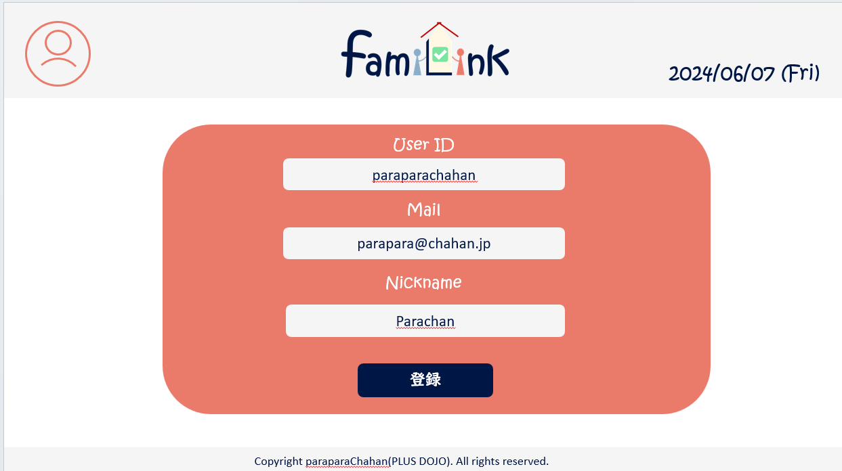
 | 画面設計

5

1

 |  | 画像
2

3

4

 | 機能設計
 |  | 1.ページロード

 |  |  | login.jspを準備する
 |  | 2.usernameボタンをクリック
 |  |  | 以下のエラーチェックを実施する。
 |  |  | ユーザーIDが入力されていない場合「ユーザーIDを入力してください。」エラー。

 |  | 3.メールアドレスボタンをクリック
 |  |  | メールアドレスを登録
 |  |  | メールアドレスが入力されていない場合「メールアドレスを入力してください。」エラー。

 |  | 4.ニックネーム

 |  |  | 入力は任意とする。

 |  | 5.送信ボタン

 |  |  | 送信ボタンをクリックすると入力したメールアドレス宛に完了メールが届く

 | 項目定義書
 |  |  | （※本ページの詳細は割愛。一覧検索を参考に作成していく）
 | No |  | 物理名 | 論理名 |  | 画面型 |  | データ型(Java) | min | max | DBテーブル |  | DBカラム | 備考
 |  | 1 | userID | ユーザーID |  | input |  | text |  | 20 | account_table |  | userID
 |  | 2 | mail | メールアドレス |  | input |  | mail |  | 100 | account_table |  | mail
 |  | 3 | nickname | ニックネーム |  | input |  | text |  | 20 | account_table |  | nickname
 |  | 4 | 送信ボタン | 送信ボタン |  | submit

